Sheet1
 | 产品名称 | 规格 | 单位 | 数量 | 样式
1 | 2.5CM浅蓝色烫金Blrthdy生日蜡 烛印字彩带（50码/卷） | 50码/卷 | 卷 | 20 | 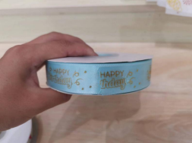
2 | 2.5CM中缎边纱HAPPY米黄彩带 （50码/卷） | 50码/卷 | 卷 | 10 | 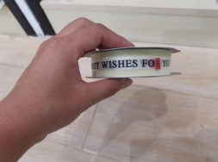
3 | 牛皮扎丝 | 10cm | 捆 | 10
4 | 4寸乳白底北海道鲜乳桃 子盒配透明盖卡套 | 18＊18＊15cm | 个 | 10 | 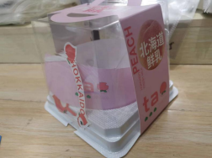
5 | 报纸版垫盘纸 | 38＊28cm，1000张/盒 | 盒 | 1 | 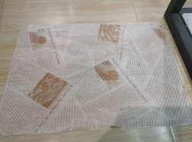
6 | 牛皮色热合长方盒配防雾 | 13.5*7.5*6.3cm | 个 | 1500 | 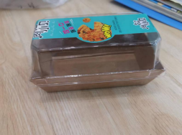
7 | 桃酥八边封袋带封口条 | （15+11）*26.8cm | 个 | 2000 | 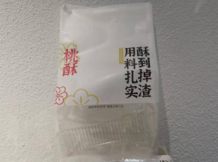
8 | 正方透明防雾PET盒配 盖 | 143＊143＊44cm | 个 | 100 | 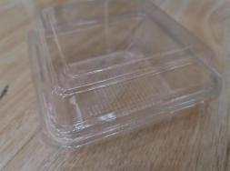
9 | 长条French法棍袋 | 59＊10＊4cm | 个 | 200 | 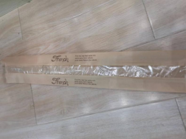
10 | 享受生活蓝白免折配 | 7.5＊7.5＊8.5cm | 个 | 7000
11 | 乳白底长方透明盒 | 20＊12＊6.5cm | 个 | 100 | 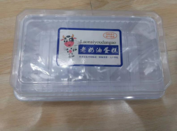
12 | 三角乳白底配透明盖咸蛋岩 | 16.5＊12*cm 5 | 个 | 100 | 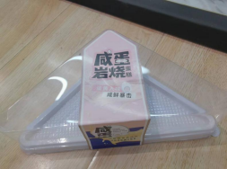
13 | 长方黑色塑料慕斯托 | 10*6cm | 个 | 100 | 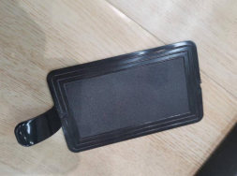
14 | 三角黑色塑料慕斯托 | 12.5*7.5cm | 个 | 100 | 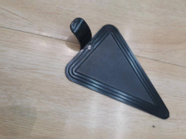
15 | 大号日式蛋糕卷乳白底配透 | 12*8*10cm | 个 | 100 | 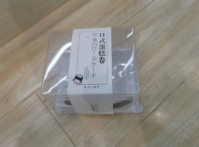
16 | 小号日式蛋糕卷乳白底配透 | 11*8*6.8cm | 个 | 100 | 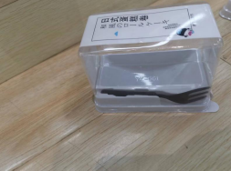
17 | PET2粒乳白底盒配透明盖 | 15.4*8.9*5cm | 个 | 7000 | 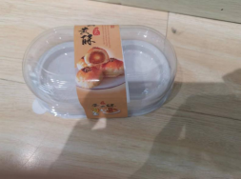
18 | PET2粒乳白底盒配透明盖 | 15.4*8.9*5cm | 个 | 500 | 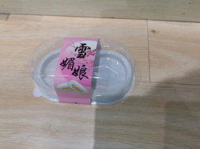
19 | 长方白盒配盖热合防雾 | 19*8.5*6cm | 个 | 18000 | 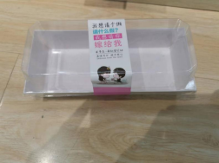
20 | 正方白盒配盖 | 13.5*12.5*6cm | 个 | 500 | 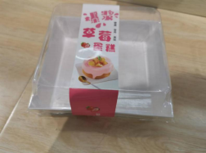
21 | 6片每日优鲜绿字透明自封袋封口 | 32.5*12*9cm | 个 | 5000 | 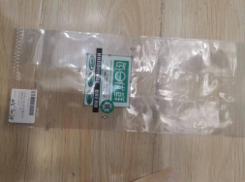
22 | 450g每日优鲜绿字透明自封袋 | 32*20*10cm | 个 | 5000 | 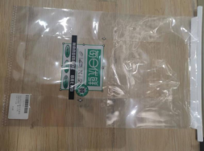
23 | 114长条圆头手工制作牛皮色标签 | 13*4cm | 个 | 500 | 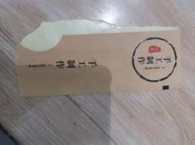
24 | 大号鲜金字新鲜出炉450g八边袋，带铁丝封口条 | 22*11*28cm | 个 | 1000 | 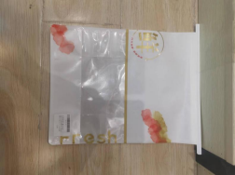
25 | 长条蓝色遇见LOVE情标签 | 40*255cm | 个 | 500 | 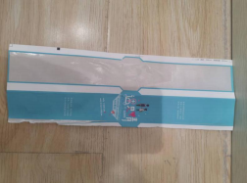
26 | 大号牛皮色八边无印刷450g吐司袋带铁丝封口条 | 22*11*28cm | 个 | 100 | 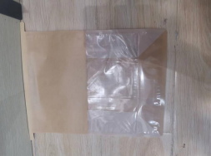
27 | freshbread两侧透明6片 吐司袋带铁丝条 | 12*9*30cm | 个 | 5000 | 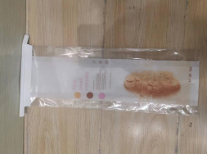
28 | 全麦吐司6片吐司开窗带铁丝 封口条 | 14*11*28cm | 个 | 8000 | 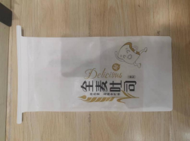
29 | 正方PET盒乳白底配盖叉子 | 11*11*7cm | 个 | 200 | 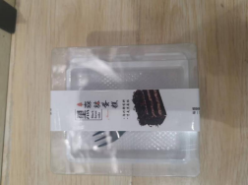
30 | 绿豆糕盒 | 19.5＊7.5＊4.5cm | 个 | 3000 | 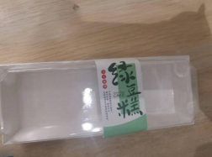
31 | 正方PET盒乳白底配盖叉子 | 11*11*7cm | 个 | 200 | 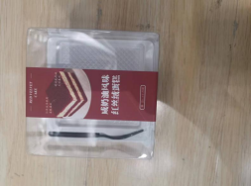
32 | SX新鲜热卖自封袋 | 20*24cm | 个 | 180000 | 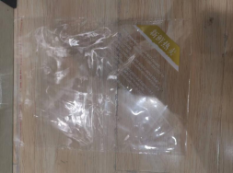
33 | 纯手工制作自封透明袋 | 14.5*11.5cm | 个 | 100
34 | 麦穗欧伦麦田自封袋 | 18.5*19*2cm | 个 | 500
35 | 圆形注塑盒 | 10*6cm | 个 | 500 | 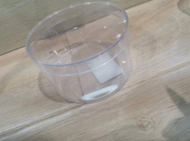
36 | 透明盖7.5＊10螺旋桶 | 7.5*10cm | 个 | 10000 | 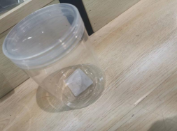
37 | 正方透明盖 | 8.5*8.5*6.5cm | 个 | 500 | 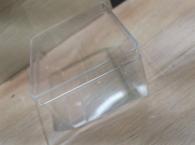
38 | PET两粒北海道外盒小人 | 13.5*7*6.5cm | 个 | 500 | 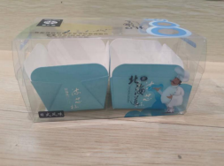
39 | 岩烧正方PET盒配托卡套 | 13*13*6cm | 个 | 500 | 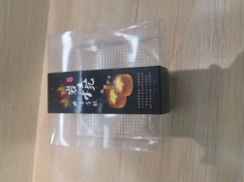
40 | 咖啡英文杯 | 7.5*6.9cm | 个 | 100
41 | 矮脚杯配黑底座 | 9.5*7.2cm | 个 | 500
42 | 稻香长方PET半透明西点盒 | 12.3*8*10cm | 个 | 500 | 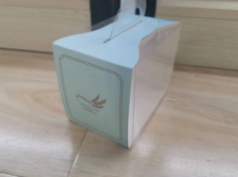
43 | 长条白色泡芙盒配透明盖 | 29*6.5*5 | 个 | 200 | 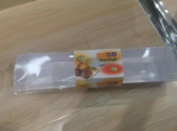
44 | 镀金独立数字蜡烛 | 4.6cm | 个 | 100 | 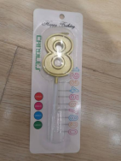
45 | 喜相逢土豪金生日蜡烛10支/片 | 7*11cm | 个 | 500 | 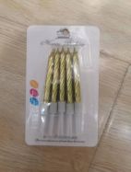
46 | 磨砂金卡大皇冠生日帽 | 21*11.4cm | 个 | 500 | 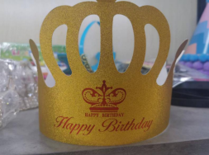
47 | 12寸双层半透明蓝色星晨蛋糕盒 | 36＊36＊27cm | 个 | 50 | 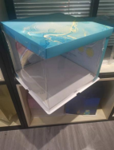
48 | 皇家两粒蛋挞纯黄 | 14.5*8*3.5cm | 个 | 500 | 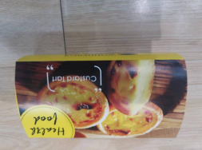
49 | 圆形金底配盖加高 | 17*17*9.5cm | 个 | 3000 | 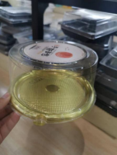
50 | 麦品方包 | 23*30*2.5cm | 个 | 500 | 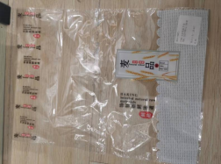
51 | 6寸加高半透明柏林青蛋糕盒配托盖 | 22*22*24cm | 个 | 200 | 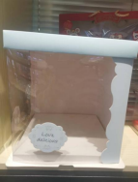
52 | 长方绿色盒配矮透明盖 | 20*12*5cm | 个 | 200 | 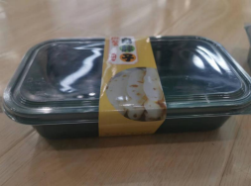
53 | 长方绿色盒配高透明盖 | 20*12*9cm | 个 | 200 | 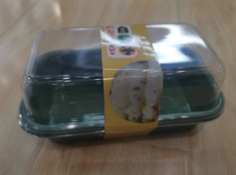
54 | 12CM白色防油纸托 | 5*3.5cm | 个 | 360000 | 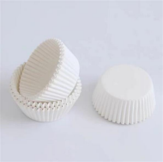
55 | 12CM咖啡色防油纸托 | 5*3.5cm | 个 | 2000 | 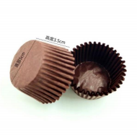
56 | 长款俄罗斯列巴核桃仁葡 萄干 | 120*60*420cm | 个 | 6000 | 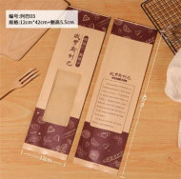
57 | 长方2粒装橙色玛芬蘑菇蛋糕开窗盒配托 | 23.5*12*8.5cm | 个 | 3000
58 | 长方乳白底配透明盖 | 16.2*8.6*8.6cm | 个 | 200
59 | 8寸加高半透明柏林青蛋糕盒配托盖 | 26*26*24cm | 个 | 200
60 | 长方庆典透明蛋糕盒配底托 | 50*70*18cm | 个 | 10
61 | 奶牛12＊40黑色毛毛虫 | 12*40cm | 个 | 30000
62 | 波浪把独立包装托刀透明色 | 21*5cm | 个 | 500
63 | 纸袋长五盘五黑四齿叉组合 | 15*11cm | 套 | 1000
64 | 4寸加高稻香半透明手提盒配托 | 16*16*15cm | 个 | 200
65 | 金扎丝 | 10cm | 包 | 2
66 | 10寸加高半透明柏林青蛋糕盒配托盖 | 30*30*25cm | 个 | 200
67 | kbt100 | 115*60*50cm | 个 | 100
68 | 圆形风车淋膜杯200/包 | 15*3cm，200个/包 | 包 | 10
69 | 船形风车淋膜杯200/包 | 14.5*5cm，200个/包 | 包 | 10
70 | 英文印花白盒配透明盖 | 10.5*12cm | 个 | 1000
71 | 360mlU型杯PP50/包+无孔半圆盖 | 9.5*8.5cm | 个 | 100
72 | BJ三明治面包日记 | 12*12*6.5cm | 个 | 100
73 | 乳白底配透明盖 | 12.5＊10.5＊7.5cm | 个 | 3000
74 | KF205乳白底配透明盖50/包1000/件 | 12.5＊10.5＊7.5cm | 个 | 3000
75 | YY058长方PET乳白底配透明盖 | 13.5＊7.5＊5.8cm | 个 | 3000
76 | YY058长方PET乳白底配透明盖 | 13.5＊7.5＊5.8cm | 个 | 3000
77 | 透明月饼袋 | 15＊ 11.5cm | 个 | 1000
78 | 长方透明PET连体盖 | 17.5＊10＊3.5cm | 个 | 5000
79 | 长方托配透明袋 | 22.6＊10.2＊1.5cm | 个 | 1000
80 | 长方透明PET盒 | 15.5＊10＊5cm | 个 | 1000
81 | PET酸奶芝士蛋糕盒配乳白内托 | 134＊134＊65cm | 个 | 5000
82 | 长方乳白底配透明盖 | 22＊6＊4cm | 个 | 500
83 | 正方PET盒乳白底配盖叉子 | 11*11*7cm | 个 | 1000
84 | 长方PET乳白底配透明盖 | 20.5＊10＊7cm | 个 | 500
85 | 长方乳白底配透明盖 | 20.5＊9.4＊5cm | 个 | 500
86 | 长方防雾牛皮盒配盖 | 19*8.5*6cm | 个 | 1000
87 | 圆形生牛乳慕斯耐烤纸杯 | 9.5＊6.5cm | 个 | 1000
88 | TW奥奥杯底 +透明高盖 | 8.5*15cm | 个 | 500
89 | 纯手工制作牛皮长条中间圆形标签5贴/张 | 4.5*28cm | 张 | 100
90 | 长条中间圆食尚标签5贴/张 | 4.5*26cm | 张 | 100
91 | 长条酒红色中式小点标签5贴/张 | 4*28cm | 张 | 100
92 | 鲜烤吐司6片吐司开窗铁丝封口条 | 14+10＊28cm | 个 | 20000
93 | 工具图案新款新鲜热卖自封袋 | 26.5*20.5cm | 个 | 110000

